Sheet1
課題内容：勤務先使用環境学習
 | 9：00～12：00 | Unityでプログラミングをやってみよう【C#基本】(プログラミング作成・動作理解)
 | 12：00～13：00 | 昼食
 | 13：00～14：00 | Unityでプログラミングをやってみよう【C#基本】(プログラミング作成・動作理解)
 | 14：00～15：00 | ゲーム開発ができるようになる基礎知識まとめ(資料まとめ)
 | 15：00～15：30 | 本日のまとめ／明日の課題準備
 | 15：30～20：30 | 面談移動／面談／面談移動

 | 1．Unityでプログラミングをやってみよう【C#基本】
 | https://dkrevel.com/makegame-beginner/program-beginner/

 | 上記URL内容を確認しながらプログラムの作成を行いました。

 | Unityでプログラミングをやってみよう【C#基本】

 | 接地判定

 | 当たり判定の無い判定 IsTrigger

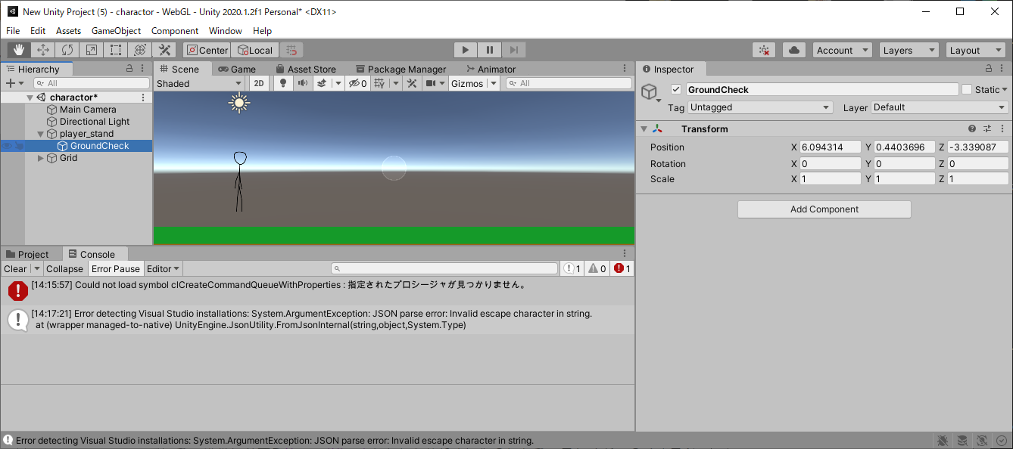

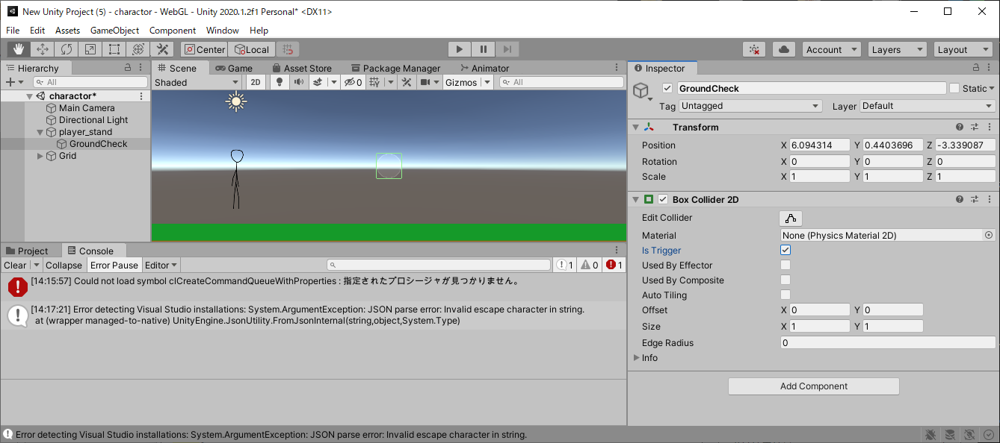

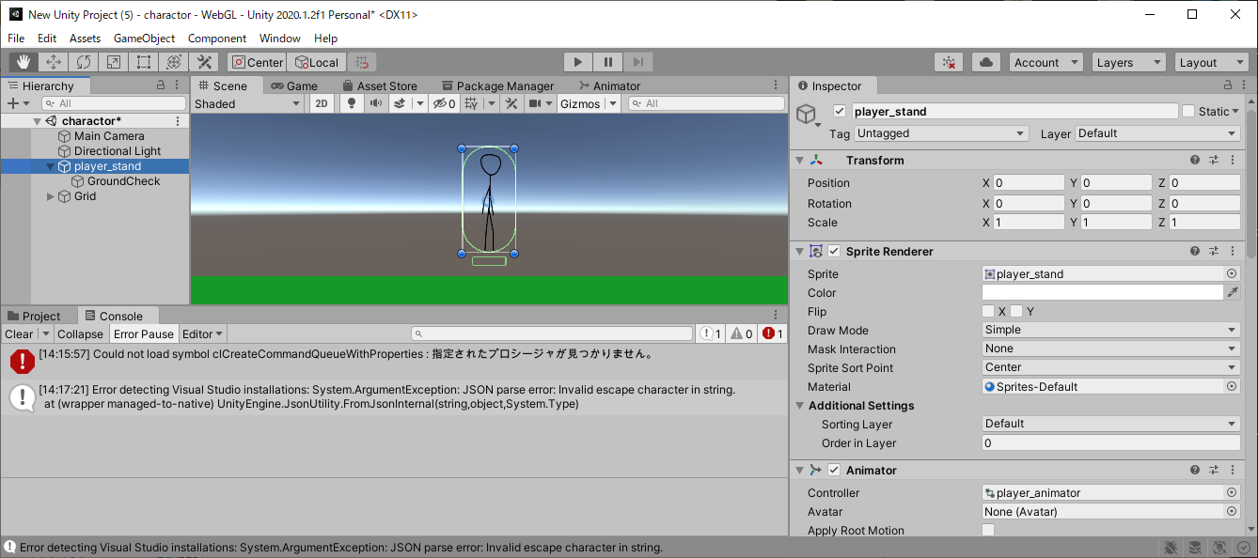

 | private void OnTriggerEnter2D(Collider2D collision)
 | {
 | Debug.Log("何かが判定に入りました");
 | }

 | private void OnTriggerStay2D(Collider2D collision)
 | {
 | Debug.Log("何かが判定に入り続けています");
 | }

 | private void OnTriggerExit2D(Collider2D collision)
 | {
 | Debug.Log("何かが判定をでました");
 | }

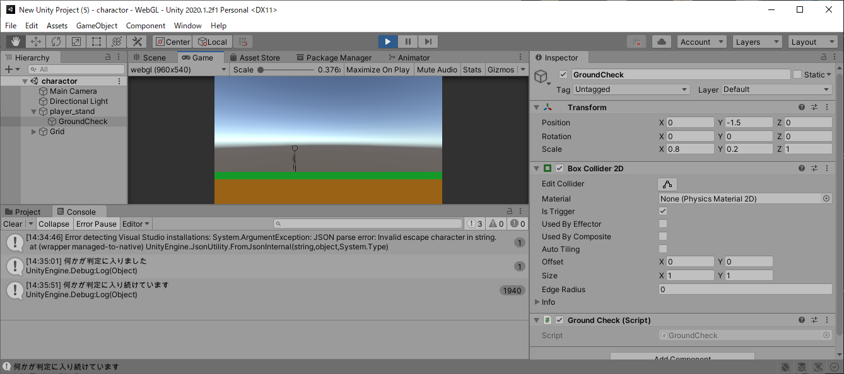

 | 地面を地面と認識できるようにしよう

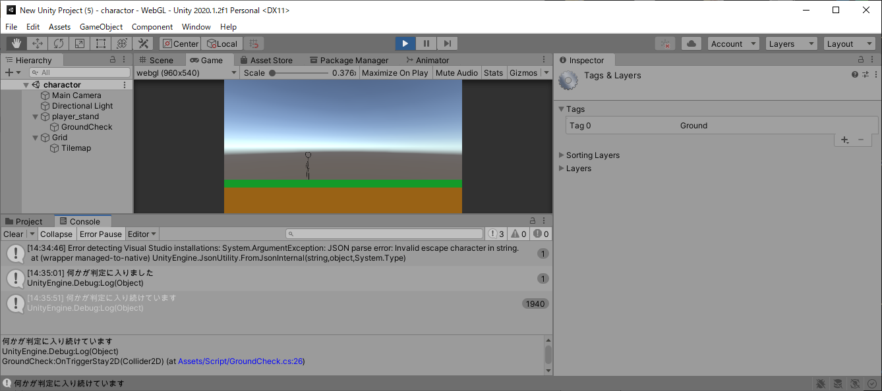

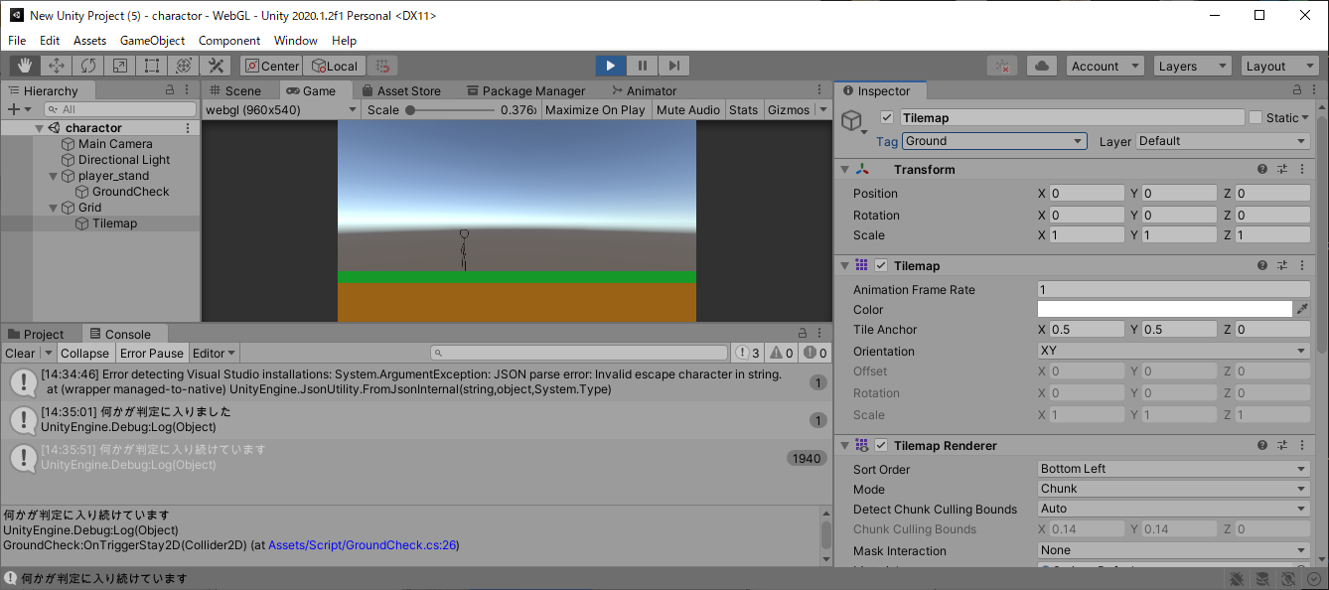

 | private string groundTag = "Ground";

 | private void OnTriggerEnter2D(Collider2D collision)
 | {
 | if (collision.tag == groundTag)
 | {
 | Debug.Log("何かが判定に入りました");
 | }
 | }

 | private void OnTriggerStay2D(Collider2D collision)
 | {
 | if (collision.tag == groundTag)
 | {
 | Debug.Log("何かが判定に入り続けています");
 | }
 | }

 | private void OnTriggerExit2D(Collider2D collision)
 | {
 | if (collision.tag == groundTag)
 | {
 | Debug.Log("何かが判定をでました");
 | }
 | }

 | private string groundTag = "Ground";
 | private bool isGround = false;
 | private bool isGroundEnter, isGroundStay, isGroundExit;

 | //接地判定を返すメソッド
 | //物理判定の更新毎に呼ぶ必要がある
 | public bool IsGround()
 | {
 | if(isGroundEnter || isGroundStay)
 | {
 | isGround = true;
 | }
 | else if(isGroundExit)
 | {
 | isGround = false;
 | }

 | isGroundEnter = false;
 | isGroundStay = false;
 | isGroundExit = false;
 | return isGround;
 | }

 | private void OnTriggerEnter2D(Collider2D collision)
 | {
 | if (collision.tag == groundTag)
 | {
 | isGroundEnter = true;
 | }
 | }

 | private void OnTriggerStay2D(Collider2D collision)
 | {
 | if (collision.tag == groundTag)
 | {
 | isGroundStay = true;
 | }
 | }

 | private void OnTriggerExit2D(Collider2D collision)
 | {
 | if (collision.tag == groundTag)
 | {
 | isGroundExit = true;
 | }
 | }

 | PlayerでGroundCheckを読もう

 | using System.Collections;
 | using System.Collections.Generic;
 | using UnityEngine;

 | public class Player : MonoBehaviour
 | {
 | //インスペクターで設定する
 | public float speed;
 | public GroundCheck ground; //new

 | //プライベート変数
 | private Animator anim = null;
 | private Rigidbody2D rb = null;
 | private bool isGround = false; //new

 | void Start()
 | {
 | //コンポーネントのインスタンスを捕まえる
 | anim = GetComponent<Animator>();
 | rb = GetComponent<Rigidbody2D>();
 | }

 | void Update()
 | {
 | //接地判定を得る
 | isGround = ground.IsGround(); //new

 | //キー入力されたら行動する
 | float horizontalKey = Input.GetAxis("Horizontal");
 | float xSpeed = 0.0f;
 | if (horizontalKey > 0)
 | {
 | transform.localScale = new Vector3(1, 1, 1);
 | anim.SetBool("run", true);
 | xSpeed = speed;
 | }
 | else if (horizontalKey < 0)
 | {
 | transform.localScale = new Vector3(-1, 1, 1);
 | anim.SetBool("run", true);
 | xSpeed = -speed;
 | }
 | else
 | {
 | anim.SetBool("run", false);
 | xSpeed = 0.0f;
 | }
 | rb.velocity = new Vector2(xSpeed, rb.velocity.y);
 | }
 | }

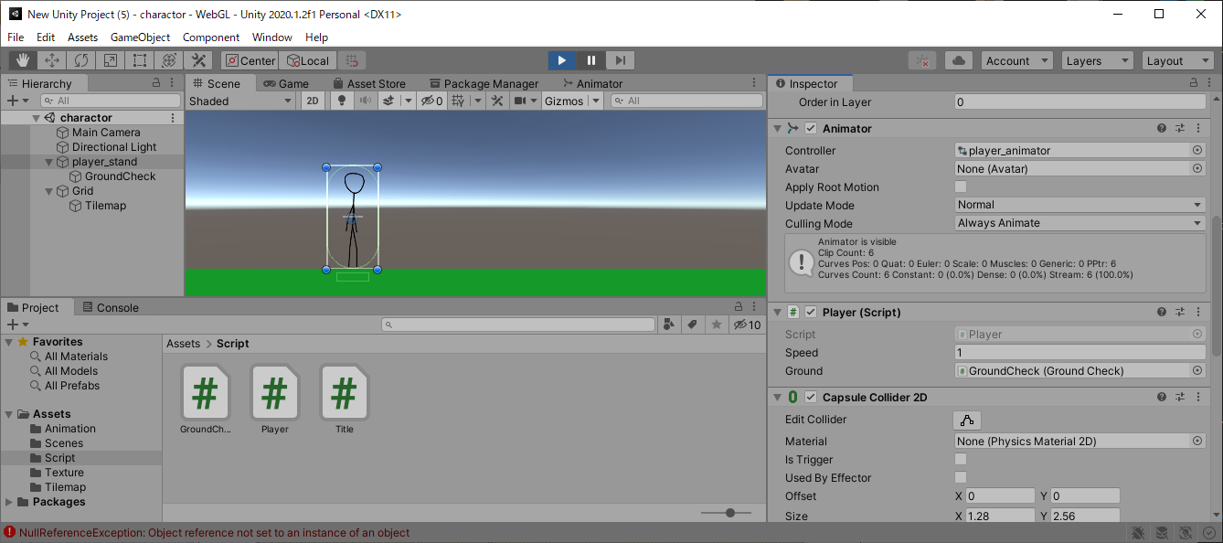

 | FixedUpdate

 | void FixedUpdate()
 | {
 | }

 | Point
 | ・Updateはフレームに合わせたい時に使うよ！
 | ・FixedUpdateは物理演算に合わせたい時に使うよ！

 | Check
 | ・フレームはキー入力と画面に関係するよ！
 | ・物理演算は位置や当たり判定に関係するよ！

